プロジェクト作成
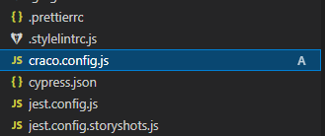
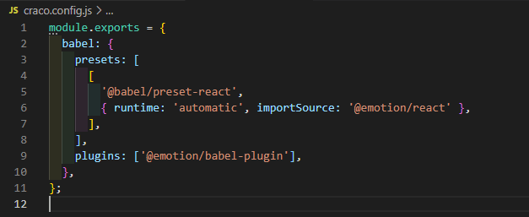
■ | Reactプロジェクト作成

 | 前提 |  | Node.jsがインストールされており、パスが通っていること

 | 1. | VSCodeを起動し、ターミナルを開く

 | 2. | コマンド: npm install -g npx を実行し、npxをインストールする |  |  | ※ 次回、新規プロジェクトを作成する場合は、この手順は不要

 | 3. | コマンド: npx create-react-app {プロジェクト名} --template typescript を実行し、プロジェクトを作成する

 |  | 最後まで実行されると↓の画像のように表示される

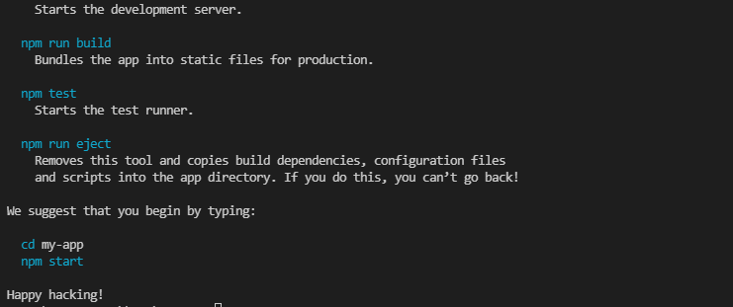

 | 4. | 作成されたアプリにcdコマンドで移動する

 | 5. | 必要なパッケージをインストールする |  | ※ 以下の内容は地図アプリのもの

 |  | npm install @craco/craco
 |  | npm install @reduxjs/toolkit
 |  | npm install redux-logger @types/redux-logger
 |  | npm install react-router-dom @types/react-router-dom
 |  | npm install react-hook-form @hookform/resolvers yup
 |  | npm install react-query
 |  | npm install axios
 |  | npm install @mui/material @mui/x-data-grid @mui/icons-material @emotion/react @emotion/styled
 |  | npm install leaflet react-leaflet @types/leaflet
 |  | npm install leaflet-draw react-leaflet-draw
 |  | npm install point-in-polygon
 |  | npm install recharts
 |  | npm install @react-three/fiber
 |  | npm install react-dropzone
 |  | npm install @hookform/devtools@next react-query-devtools -D
 |  | npm uninstall @testing-library/jest-dom @testing-library/react @testing-library/user-event
 |  | npm install @testing-library/react-hooks @testing-library/jest-dom @testing-library/react @testing-library/user-event react-test-renderer axios-mock-adapter -D

 | 6. | package.jsonの内容を変更する

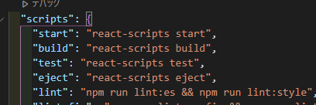

 | 7. | カレントディレクトリにファイル:craco.config.jsを作成し、下記の内容をコピーして保存する

 |  | module.exports = {
 |  | babel: {
 |  | presets: [
 |  | [
 |  | '@babel/preset-react',
 |  | { runtime: 'automatic', importSource: '@emotion/react' },
 |  | ],
 |  | ],
 |  | plugins: ['@emotion/babel-plugin'],
 |  | },
 |  | };

